Links
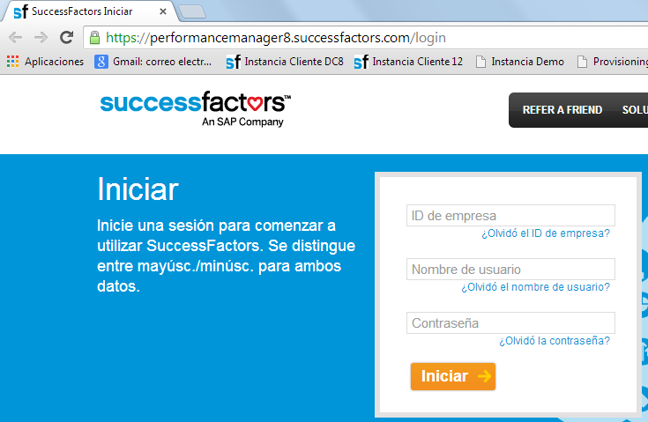
Volver a la Tabla de Contenidos
TEST
ID Compañía
Aplicación de SF | https://performancemanager8.successfactors.com/login

PRODUCTION
ID Compañía
Aplicación de SF | https://performancemanager8.successfactors.com/login

Nombre de usuario (test):
Clave:

Eventos e Motivos do Eventos
VOLVER A TABELA DE CONTEUDOS |  |  |  |  |  |  |  |  |  |  |  |  |  |  |  |  |  |  |  | Aprenda más sobre esta funcionalidad:
Apresentação melhor prática | refinamento da configuração | Código do Motivo do Evento | Evento | Motivo do Evento | Utilizado? | Y / O | Informações do Emprego | Empresa | Unidade de Negócio (Diretoria) | Divisão | Departamento (Área) | Centro de custo | Posição | Códio do cargo (JobCode) | Códio do cargo (JobCode) | Localização | Informações de Compensação | Valor | Comentarios | La definición de eventos es opcional. Cuando la funcionalidad de eventos no es activada en la instancia, el usuario debe de seleccionar el Evento y la Razón de Evento manualmente para identificar los cambios realizados en el sistema (tanto en Información del Empleo como en Información de Compensaciones). Cuando esta funcionalidad es activada, el sistema determina el Evento y la Razón de Evento basada en los cambios realizados en el sistema. La definición de esta tabla indicará qué Evento y Razón de Evento será seleccionado por el sistema cuando algún cambio sea ingresado.
X |  | A1 | Admissão | Aumento de Quadro | Si
X |  | ASUB | Admissão | Substituicao | Si
X |  | ATS | Admissão | Temporário - Safrista | Si
X |  | CONP | Contratação | Estagiário | No
X |  | 1A | Demissão | Cancelamento de Reintegração | Si
X |  | 20 | Demissão | Demissão sem aviso prévio | Si
X |  | 2A | Demissão | Aposent.- Idade | Si
X |  | 2B | Demissão | Aposent.- Tempo de Serviço | Si
X |  | 2C | Demissão | Aposent.- Invalide | Si
X |  | 2D | Demissão | Aposent.- Invalidez p/ Assalto | Si
X |  | 2E | Demissão | Aposent.- Invalidez Ac.Trab. | Si
X |  | 2F | Demissão | Aposent.- Invalidez Doença Prof. | Si
X |  | 3A | Demissão | Sem J. Causa – AvP. Indenizado | Si
X |  | 3B | Demissão | Sem J. Causa – AvP. Trabalhado | Si
X |  | 3C | Demissão | Sem J. Causa – Acordo | Si
X |  | 3D | Demissão | Encerramento de Atividade | Si
X |  | 4A | Demissão | Espontâneo | Si
X |  | 5A | Demissão | Falecimento – Acid. de Trabalho | Si
X |  | 5B | Demissão | Falecimento – Morte Natural | Si
X |  | 6A | Demissão | Com Justa Causa | Si
X |  | 7A | Demissão | C.Exp.-Antes Venc-Inic.Empresa | Si
X |  | 7B | Demissão | T.C.- Antes Venc-Inic.Empresa | Si
X |  | 7C | Demissão | I3 – Térm. De Contrato de Exp. | Si
X |  | 7D | Demissão | T.C.- No Venc.-Inic.Empresa | Si
X |  | 7E | Demissão | T.C.-Antes Venc-Inic.EmpMnAprdz | Si
X |  | 8A | Demissão | Estatutário com FGTS | Si
X |  | 8B | Demissão | Estatutário sem FGTS | Si
X |  | 99 | Demissão | Carga | Si
X |  | 9A | Demissão | Estagiário-T.C. No prazo | Si
X |  | 9B | Demissão | Estagiário-T.C Inic.Estagiário | Si
X |  | 9C | Demissão | Estagiário-T.C. Inic.Empresa | Si
X |  | 9D | Demissão | Estagiário-T.C. Efetivação | Si
X |  | A2 | Readmissão | Aumento de Quadro | Si
X |  | RASU | Readmissão | Substituicao | Si
X |  | RATS | Readmissão | Temporário - Safrista | Si
X |  | RCONP | Recontratação | Estagiário | No
X |  | CLCT01 | Movimentação de Pessoal | Mudança da Empresa | No |  |  | x
X |  | CLCT02 | Movimentação de Pessoal | Mudança da Unidade de Negócio (Diretoria) | No |  |  |  | x
X |  | CLCT03 | Movimentação de Pessoal | Mudança da Divisão | No |  |  |  |  | x
X |  | CLCT04 | Movimentação de Pessoal | Mudança do Departamento (Área) | No |  |  |  |  |  | x
X |  | MP01 | Movimentação de Pessoal | Promoção de cargo com alteração de Salário | Si |  |  |  |  |  |  |  | X |  |  |  |  | X | Posicao e Salário
X |  | MP02 | Movimentação de Pessoal | Promoção de cargo sem alteração de Salário | Si |  |  |  |  |  |  |  | X
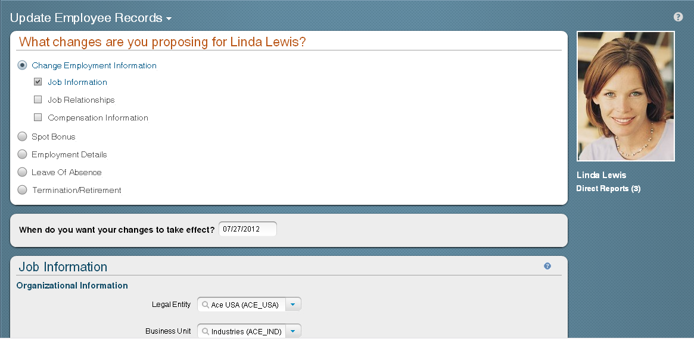
X |  | MP03 | Movimentação de Pessoal | Mérito | Si |  |  |  |  |  |  |  |  |  |  |  |  | X
X |  | MP04 | Movimentação de Pessoal | Reclassificação | Si |  |  |  |  |  |  | X
X |  | MP05 | Movimentação de Pessoal | Transferência | Si |  |  |  |  |  |  | X |  |  |  | X |  |  | Centro de custo e Localizacao
X |  | MP06 | Movimentação de Pessoal | Enquadramento | Si |  |  |  |  |  |  |  | X |  |  |  |  | X | Cargo ou salario
X |  | MP07 | Movimentação de Pessoal | Acordo Coletivo | Si |  |  |  |  |  |  |  |  |  |  |  |  | X
X |  | MP08 | Movimentação de Pessoal | Convenção coletiva | Si |  |  |  |  |  |  |  |  |  |  |  |  | X
X |  | MP09 | Movimentação de Pessoal | Efetivação | Si |  |  |  |  |  |  |  |  |  |  |  |  | X
X |  | MP10 | Movimentação de Pessoal | Reajuste Salarial | Si |  |  |  |  |  |  |  |  |  |  |  |  | X
X |  | MP11 | Movimentação de Pessoal | Reajuste Piso - Estadual | Si |  |  |  |  |  |  |  |  |  |  |  |  | X
X |  | MP12 | Movimentação de Pessoal | Reajuste Salário Mínimo | Si |  |  |  |  |  |  |  |  |  |  |  |  | X
X |  | MP13 | Movimentação de Pessoal | Reajuste Bolsa Estágio | Si |  |  |  |  |  |  |  |  |  |  |  |  | X
X |  | ADD_GA | Início da Alocação Global | Começar Alocação Global | No |  |  |  |  |  |  |  |  |  |  |  |  |  | padrão
X |  | CLAG02 | Asignacion Global | Termino de Asignacion Global | No |  |  |  |  |  |  |  |  |  |  |  |  |  | padrão

Event and Event Reason are not available.
Event and Event Reason are derived by the system based on changes entered

Fluxo Trabalho Info Emprego
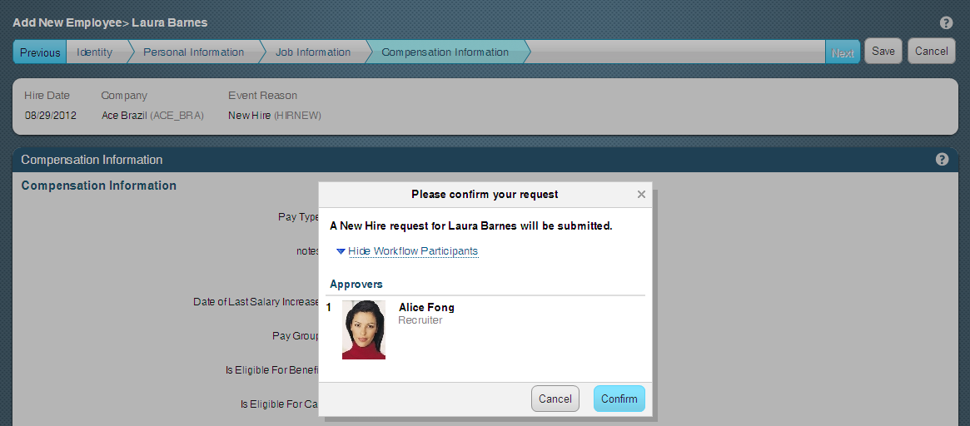
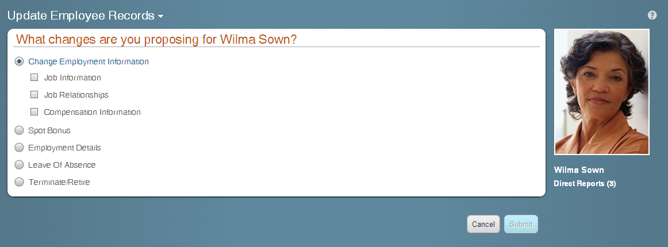
VOLVER A TABELA DE CONTEUDOS |  |  |  |  |  | Só podem inserir comentários no fluxo de trabalho | Só recebe uma notificação de email que o fluxo de trabalho foi completado. |  |  |  |  |  | Aprenda más sobre esta funcionalidad:
apresentação melhor prática | refinamento da configuração | Código do Fluxo de Trabalho | Nome do Fluxo de Trabalho | Utilizado? | Aprovadores | Colaboradores | Função Cc | Prioridad | Y / O | Información del Puesto | Motivo do Evento | Comentarios | Los workflows son opcionales. Éstos pueden ser disparados desde: - La interfaz para añadir a un nuevo empleado. - La interfaz para actualizar registros de empleados (Botón "Tomar Acción"). - La página de Información Persona.
 |  | WFCLC01 | Admissão | Si | N/A | N/A | Chefe do colaborador |  |  |  | Múltiplos | Aumento de Quadro, Substituicao, Temporário - Safrista | Si es necesario que los cambios para los Portlets de Información de Puesto, Relaciones del Puesto y/o Información de Compensación pase por un proceso de aprobación, por favor llene la tabla de decisión.
 |  | WFCLTC01 | Demissão | Si | O Gestor é quem começa e registra a Demissão de um colaborador em SFSF, essas mudanças tem que ser aprovadas pelo HR e um Gerente. Vai ser utilizada uma funcao dinámica para identificar o HR e o Gerente. | N/A | N/A |  |  |  | Múltiplos | Todos os motivos relacionados ao evento
 |  | WFCLRC01 | Readmissão | Si | N/A | N/A | Chefe do colaborador |  |  |  | Múltiplos | Aumento de Quadro, Substituicao, Temporário - Safrista
 |  | WFCLCT01 | Mudança da Empresa | No | O Analista do RH é quem registra a mudança da empresa de um colaborador, a mudança tem que ser aprovada pelo chefe atual do colaborador. Uma vez que a solicitude é aprovada o sistema envia um email ao novo chefe do colaborador ou ao chefe atual sim ele não mudar. | N/A | N/A |  |  |  | CLCT01
 |  | WFCLCT02 | Mudança da Unidade de Negócio (Diretoria) | No | O Analista do RH é quem registra a mudança da Diretoria, a mudança tem que ser aprovada pelo chefe atual do colaborador. Uma vez que a solicitude é aprovada o sistema envia um email ao novo chefe do colaborador ou ao chefe atual sim ele não mudar. | N/A | N/A |  |  |  | CLCT02
 |  | WFCLCT03 | Mudança da Divisão | No | O Analista do RH é quem registra a mudança da Divisão, a mudança tem que ser aprovada pelo chefe atual do colaborador. Uma vez que a solicitude é aprovada o sistema envia um email ao novo chefe do colaborador ou ao chefe atual sim ele não mudar. | N/A | N/A |  |  |  | CLCT03
 |  | WFCLCT04 | Mudança do Departamento (Área) | No | O Analista do RH é quem registra a mudança da Área, a mudança tem que ser aprovada pelo chefe atual do colaborador. Uma vez que a solicitude é aprovada o sistema envia um email ao novo chefe do colaborador ou ao chefe atual sim ele não mudar. | N/A | N/A |  |  |  | CLCT04 |  | En la página de Información del Empleo, haga click en el botón "Realizar Acción". Seleccione "Cambiar información de puesto y compensación".
 |  | WFCLCT05 | Mudança do Centro de Custo | No | O Analista do RH é quem registra a mudança do Centro de Custo, a mudança tem que ser aprovada pelo chefe atual do colaborador. Uma vez que a solicitude é aprovada o sistema envia um email ao novo chefe do colaborador ou ao chefe atual sim ele não mudar. | N/A | N/A |  |  |  | CLCT05
 |  | WFCLCT06 | Promoção (Mudança de posição) | No | O Analista do RH é quem registra a mudança da Posição, a mudança tem que ser aprovada pelo novo chefe do colaborador. Uma vez que a solicitude é aprovada o sistema envia um email ao novo chefe do colaborador. | N/A | Chefe do colaborador |  |  |  | CLCT06
 |  | WFCLCS01 | Mudança do Pagamento | No | O Analista do RH é quem registra a mudança do Pagamento, a mudança tem que ser aprovada pelo chefe do colaborador. Uma vez que a solicitude é aprovada o sistema envia um email ao chefe do colaborador. | N/A | Jefatura del colaborador |  |  |  | CLCS01
 |  | WFBRMP01 | Movimentação de Pessoal Geral | Si | O Analista do RH é quem registra a mudança e envia para Cargos e Salarios. Cargos e Salrios pode fazer uma correcao no dado enviado pelo RH, apos aprovacao sera solicitada aprovacao do Gestor da unidade. Apos da aprovacao do gerente da unidade sera solicitada aprovacao do Gerente Corporativo e após do Gerente de RH. |  |  |  |  |  | MP01, MP02, MP03, MP05, MP10, MP13 | O tipo de aprovador Gerente RH e Cargos é Salarios vai ser obtido com o cargo.
 |  | WFBRMP02 | Movimentação - Reclassificação | Si | O Analista do RH é quem registra a mudança e envia para Cargos e Salarios. Cargos e Salrios pode fazer uma correcao no dado enviado pelo RH, apos aprovacao sera solicitada aprovacao do Gerente de RH. |  |  |  |  |  | MP04, MP06 | O tipo de aprovador Gerente RH e Cargos é Salarios vai ser obtido com o cargo.
 |  | WFBRMP03 | Movimentação - Acordo/ Convencao Coletivos | Si | Cargos e Salários é quem registra a mudança e envia para aprovacao do Gerente de RH. |  |  |  |  |  | MP07, MP08, MP11, MP12 | O tipo de aprovador Gerente RH e Cargos é Salarios vai ser obtido com o cargo.
 |  | WFCLAG01 | Inicio de Asignacion Global | No |  | N/A | Encargado da folha de pagamento |  |  |  | CLAG01
 |  | WFCLAG02 | Termino de Asignacion Global | No |  | N/A | Encargado da folha de pagamento |  |  |  | CLAG02

FLuxo Trabalho Info Pessoais
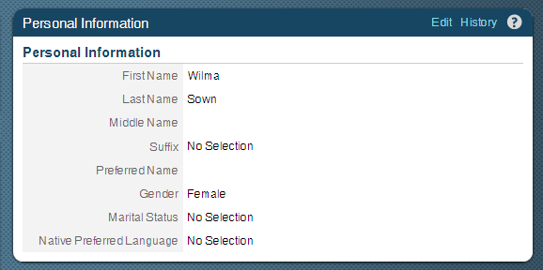
VOLVER A TABELA DE CONTEUDOS |  |  |  |  | Só podem inserir comentários no fluxo de trabalho | Só recebe uma notificação de email que o fluxo de trabalho foi completado. |  |  |  |  |  | Aprenda más sobre esta funcionalidad:
apresentação melhor prática | refinamento da configuração | Código do Fluxo de Trabalho | Nome do Fluxo de Trabalho | Aprovadores | Colaboradores | Função Cc | Prioridad | Y / O | Información Personal | Razon de Evento | Comentarios | Si es necesario que los cambios para los Portlets de Información Personal (Nombre, Apellido, Estado Civil, etc) pase por un proceso de aprobación, por favor llene la tabla de decisión.

 |  |  |  |  |  |  |  |  |  |  |  | Ingresar a Información de la empresa, y hacer click en el botón "Añadir nuevo empleado" Ingrese a la página de Información Personal. Haga click en la palabra "Editar" en el Portlet que desea modificar.

Função dinâmica
VOLVER A TABELA DE CONTEUDOS
apresentação melhor prática | refinamento da configuração | Nome da Função dinâmica | Definição | Atributos | Valores | Tipo de Aprovador (Pessoa, Cargo, Grupo dinámico)
 |  | Gestor Aprovador da Unidade | Funcao criada para definir os gestores das unidades que vao aprovar solicitacoes | JobCode |  |  | Aprenda mais sobre esta funcionalidade:
 |  |  |  | Área |  |  | Um aprovador, um colaborador o uma Função Cc podem ser definidos como Função dinâmica. O aprovador correspondente é determinado em base aos dados do empregado.
 |  |  |  | Localizacao
 |  |  |  | Empresa
 |  |  |  | Diretoria
 |  |  |  | Centro de Custo
 |  |  |  | Área de nómina
 |  |  |  | Divisão | Definir | Grupo de Pessoas Definir
 |  | Gestor Aprovador Corporativo | Funcao criada para definir os gestores corporativos que vao aprovar solicitacoes | JobCode
 |  |  |  | Área
 |  |  |  | Localizacao
 |  |  |  | Empresa
 |  |  |  | Diretoria
 |  |  |  | Centro de Custo
 |  |  |  | Área de nómina
 |  |  |  | Divisão | Definir | Grupo de Pessoas Definir
 |  | RH Aprovador | Funcao criada para definir o pessoal do RH que vao aprobar as Demissoes em cada divisao | JobCode
 |  |  |  | Área |  |  | Exemplo
 |  |  |  | Localizacao |  |  | Ferramentas de administração > Processos e ciclos da empresa > Arquivos do Colaborador > Gerenciar estruturas de organização, pagamento e trabalho
 |  |  |  | Empresa

 |  |  |  | Diretoria
 |  |  |  | Centro de Custo
 |  |  |  | Área de nómina
 |  |  |  | Divisão | Definir | Grupo de Pessoas Definir

Grupo dinâmico
VOLVER A TABELA DE CONTEUDOS
apresentação melhor prática | refinamento da configuração | Nome do Grupo | Definição | Comentários
 |  |  |  |  | Aprenda mais sobre esta funcionalidade:
 |  |  |  |  | Um aprovador, um colaborador o uma Função Cc podem ser definidos como um Grupo dinâmico. Em este caso um grupo de pessoas vai ser notificado quando o fluxo de aprovação for processado. A primeira pessoa que aprove o fluxo de trabalho (workflow) ocasionará que o fluxo se movimente ao seguinte passo aprovação.

 |  |  |  |  | Exemplo
 |  |  |  |  | Ferramentas de administração > Processos e ciclos da empresa > Arquivos do Colaborador > Gerenciar estruturas de organização, pagamento e trabalho

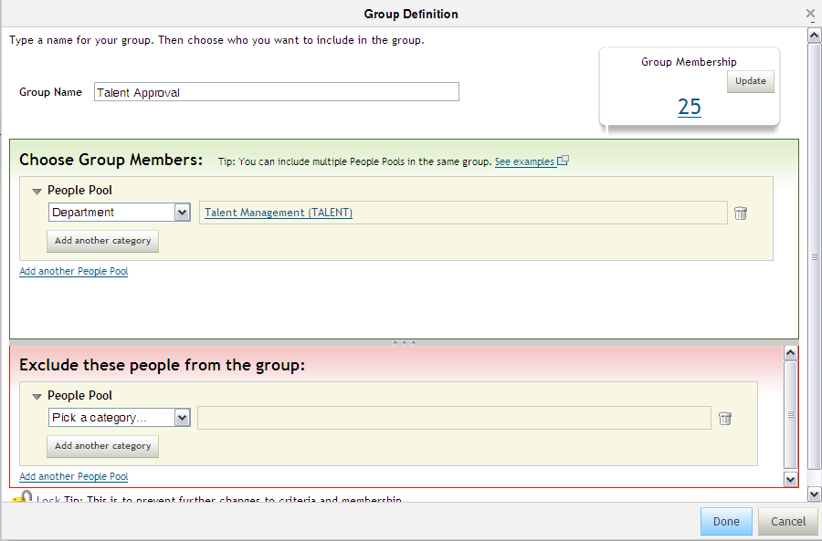

Anyone from Talent Management Department can approve

